Hoja 1
Nombre emisora | Frecuencia operación | Ancho de banda señal sin demodular (imagen medida) | Emisora cumple parametros de ancho de banda (SI/NO) | Emisora legalmente registrada (SI/NO) | señal L+R (SI/NO) | Pilot (SI/NO) | Señal L-R (SI/NO) | señal RBDS (SI/NO) | Imagen de evidencia señal demodulada
w Radio | 90.7 |  | SI | SI | SI | SI | SI | SI | 
radio policia nacional | 91.7 |  | SI | SI | SI | SI | NO | NO | 
colombia estereo | 92.9 |  | SI | SI | SI | SI | NO | NO | 
tropicana | 95.7 |  | SI | SI | SI | SI | SI | SI | 
la FM | 99.7 |  | SI | SI | SI | SI | SI | NO | 
EL SOL | 103.7 |  | SI | NO | SI | SI | NO | NO | 
Besame Radio | 104.7 | 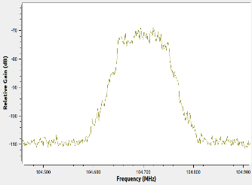 | SI | SI | SI | SI | SI | SI | 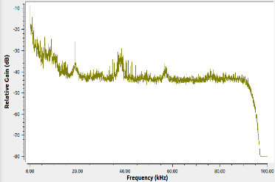
Radio Uno | 106.7 | 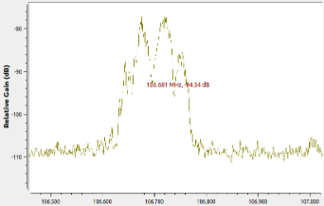 | SI | SI | SI | SI | NO | SI | 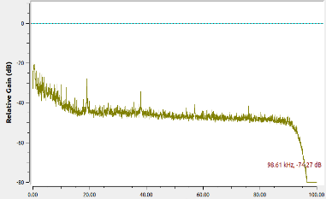
Betulia Stereo | 107.2 | 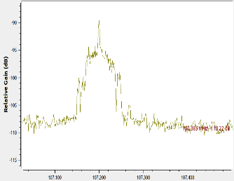 | SI | SI | SI | SI | NO | SI | 